总体流程
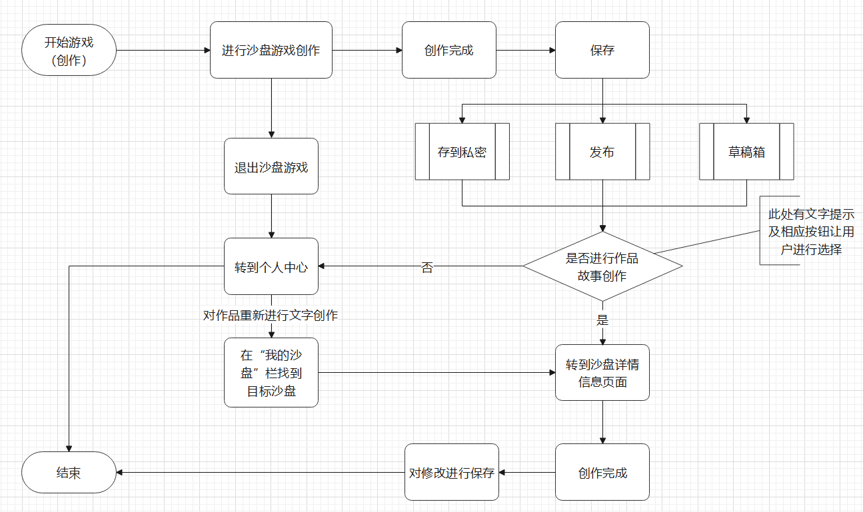
总体流程测试
主要功能一 | 沙盘创作

流程 | 用户开始一局沙盘游戏，进行创作，创作后选择保存选项：发布、草稿箱、存到私密，并可以选择保存到自定义文件夹

测试步骤 | 根据沙盘游戏流程，进行足够多的沙盘游戏实际测试，对每条路径进行覆盖测试，查看功能的完整性

主要功能二 | 文创模块

流程 | 沙盘创作完成并保存后提示：是否对您的作品进行故事创作？如果选择是，则跳转到该沙盘的详情信息页，在文字创作区进行创作。如果选择否，则跳转到个人中心，后序在个人中心的“我的沙盘”中可以找到该沙盘，重新进入详情页对其进行文字创作

测试步骤 | 根据文创模块流程，进行足够多的文创创作实际测试，对每条路径进行覆盖测试，查看功能的完整性

主要功能三 | 创作保存

流程 | 沙盘创作和文创设定完毕之后，点击保存修改即可对个人的创作进行修改保存

测试步骤 | 根据保存模块流程，进行足够多的作品保存实际测试，对每条路径进行覆盖测试，查看功能的完整性

其他部分 | β测试

测试方案 | 在基本功能均被测试完毕后，需要寻找相应的人员进行β测试，独立自由的进行整体模块的使用，并且反馈相应的设计漏洞或者程序漏洞。

测试步骤 | 寻找一定量的用户群体进行β测试，自主使用游玩各个模块各个内容(可设定一定的任务机制或者赏金机制以激励其积极性），在使用的同时找到可以改进的地方或者程序漏洞、设计漏洞等，以方便程序进行改进。

